Resultados Aoki Velloso
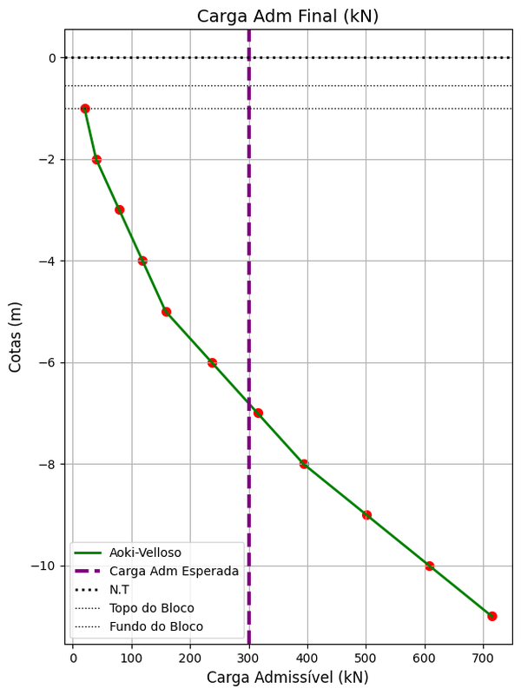
Cotas de Apoio (m) | k (kPa) | rp (kPa) | Rp (kN) | rl (kPa) | Rl (kN) | Rl (kN) acum. | Rt (kN) | Pa (kN) NBR 6122 | Pa (kN) Escavadas | Pa (kN) Final
-1 | 700 | 1400 | 99 | 16.8 | 15.8 | 15.8 | 114.8 | 57.4 | 19.8 | 19.8
-2 | 700 | 2800 | 197.9 | 16.8 | 15.8 | 31.7 | 229.6 | 114.8 | 39.6 | 39.6
-3 | 700 | 2800 | 197.9 | 33.6 | 31.7 | 63.3 | 261.3 | 130.6 | 79.2 | 79.2
-4 | 700 | 2800 | 197.9 | 33.6 | 31.7 | 95 | 292.9 | 146.5 | 118.8 | 118.8
-5 | 700 | 6650 | 470.1 | 33.6 | 31.7 | 126.7 | 596.7 | 298.4 | 158.3 | 158.3
-6 | 1000 | 9500 | 671.5 | 66.5 | 62.7 | 189.3 | 860.9 | 430.4 | 236.7 | 236.7
-7 | 1000 | 9500 | 671.5 | 66.5 | 62.7 | 252 | 923.5 | 461.8 | 315 | 315
-8 | 1000 | 13000 | 918.9 | 66.5 | 62.7 | 314.7 | 1233.6 | 616.8 | 393.4 | 393.4
-9 | 1000 | 13000 | 918.9 | 91 | 85.8 | 400.5 | 1319.4 | 659.7 | 500.6 | 500.6
-10 | 1000 | 13000 | 918.9 | 91 | 85.8 | 486.2 | 1405.1 | 702.6 | 607.8 | 607.8
-11 | 1000 | 13000 | 918.9 | 91 | 85.8 | 572 | 1490.9 | 745.5 | 715 | 715

Resultados Decourt Quaresma
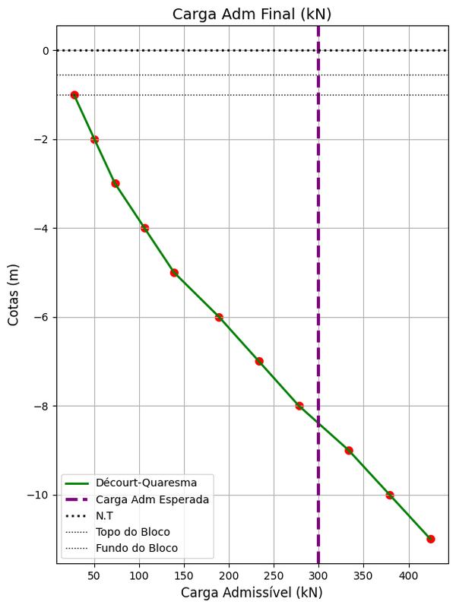
Cotas de Apoio (m) | C (kPa) | α | β | Rp (kN) | Rl (Kn) | Rl acum. (kN) | R total (kN) | Pa 6122 (kN) | Pa Escavadas (kN) | Pa Met. DecQua (kN) | Pa Final DecQuar (kN)
-1 | 400 | 0.3 | 1 | 45.2 | 22 | 22 | 67.2 | 33.6 | 27.5 | 28.2 | 27.5
-2 | 400 | 0.3 | 1 | 56.5 | 22 | 44 | 100.5 | 50.3 | 55 | 48 | 50.3
-3 | 400 | 0.3 | 1 | 67.9 | 34.6 | 78.5 | 146.4 | 73.2 | 98.2 | 77.4 | 73.2
-4 | 400 | 0.3 | 1 | 99 | 34.6 | 113.1 | 212.1 | 106 | 141.4 | 111.7 | 106
-5 | 400 | 0.3 | 1 | 130.1 | 34.6 | 147.7 | 277.7 | 138.9 | 184.6 | 146.1 | 138.9
-6 | 400 | 0.3 | 1 | 161.2 | 69.1 | 216.8 | 377.9 | 189 | 271 | 207 | 189
-7 | 400 | 0.3 | 1 | 181 | 69.1 | 285.9 | 466.8 | 233.4 | 357.4 | 265.2 | 233.4
-8 | 400 | 0.3 | 1 | 200.7 | 69.1 | 355 | 555.7 | 277.9 | 443.7 | 323.3 | 277.9
-9 | 400 | 0.3 | 1 | 220.5 | 91.1 | 446.1 | 666.6 | 333.3 | 557.6 | 398.3 | 333.3
-10 | 400 | 0.3 | 1 | 220.5 | 91.1 | 537.2 | 757.8 | 378.9 | 671.5 | 468.4 | 378.9
-11 | 400 | 0.3 | 1 | 220.5 | 91.1 | 628.3 | 848.9 | 424.4 | 785.4 | 538.5 | 424.4

Resultados Notáveis
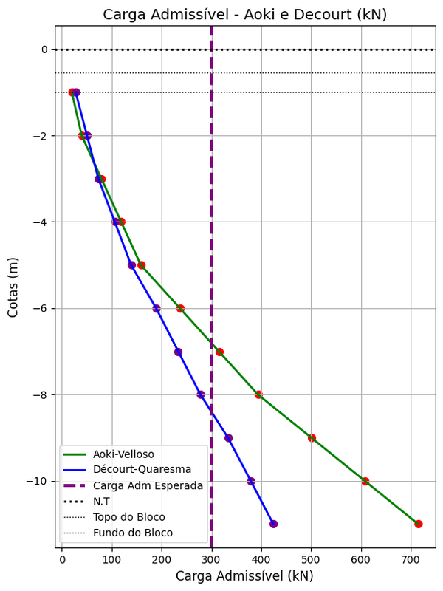
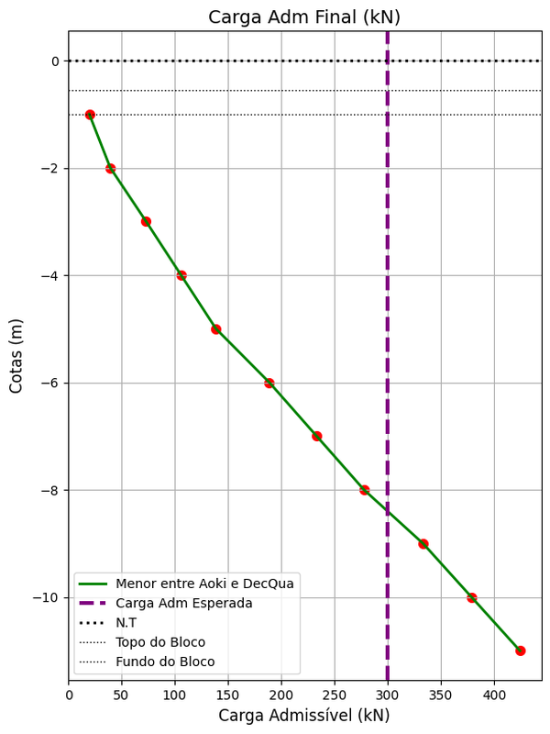
Cotas de Apoio (m) | Valor Pa Aoki (kN) | Valor Pa DecQua (kN) | Menor valor Aoki-DecQua (kN)
-1 | 19.8 | 27.5 | 19.8
-2 | 39.6 | 50.3 | 39.6
-3 | 79.2 | 73.2 | 73.2
-4 | 118.8 | 106 | 106
-5 | 158.3 | 138.9 | 138.9
-6 | 236.7 | 189 | 189
-7 | 315 | 233.4 | 233.4
-8 | 393.4 | 277.9 | 277.9
-9 | 500.6 | 333.3 | 333.3
-10 | 607.8 | 378.9 | 378.9
-11 | 715 | 424.4 | 424.4

